Problema1
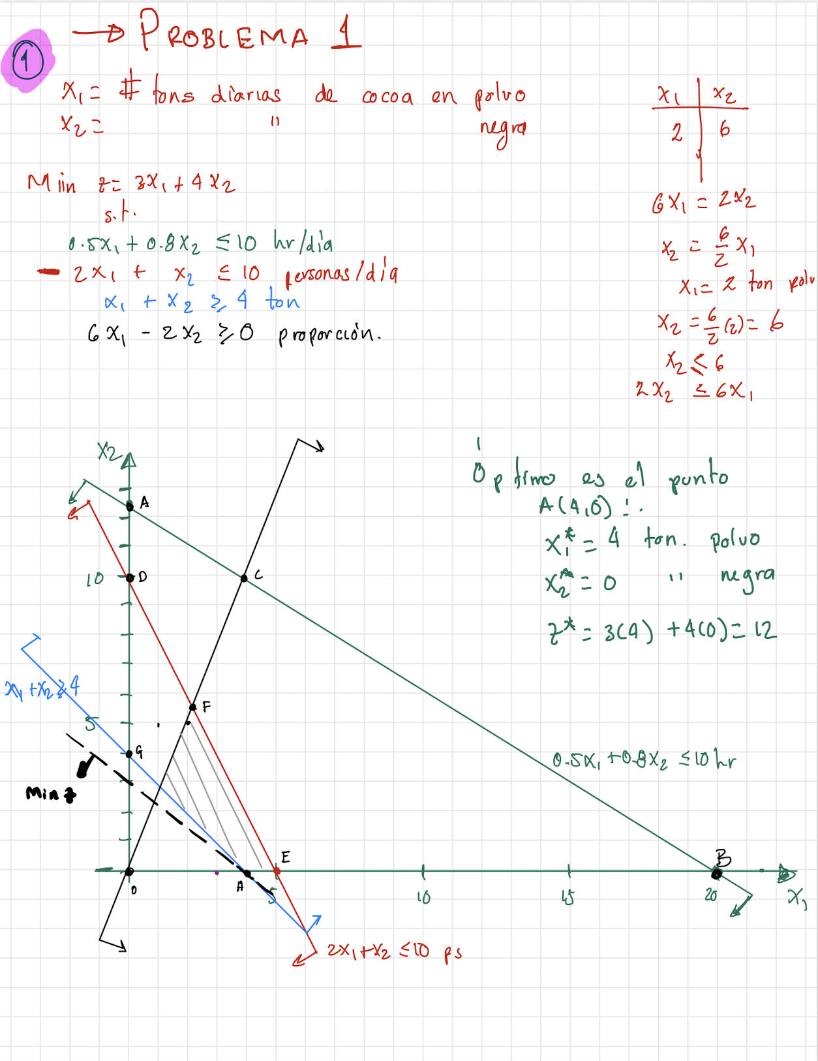
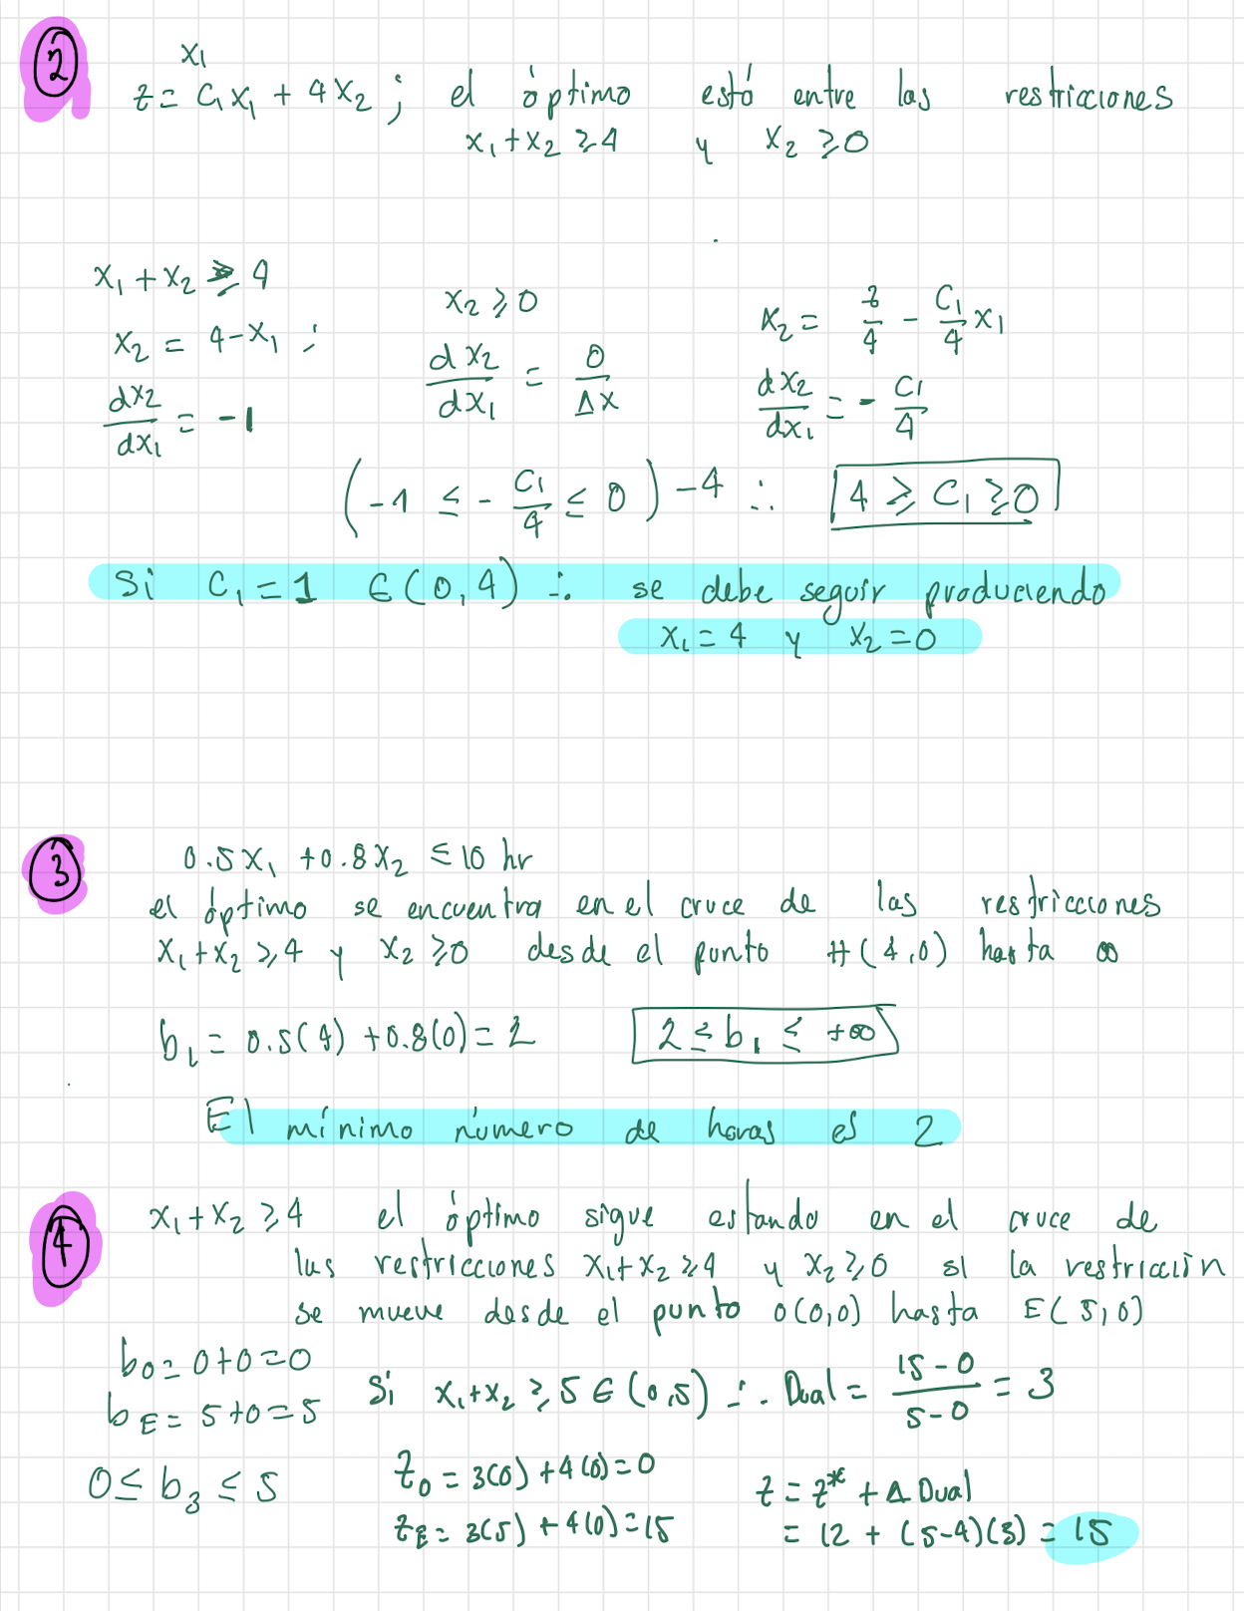

25

Problema2
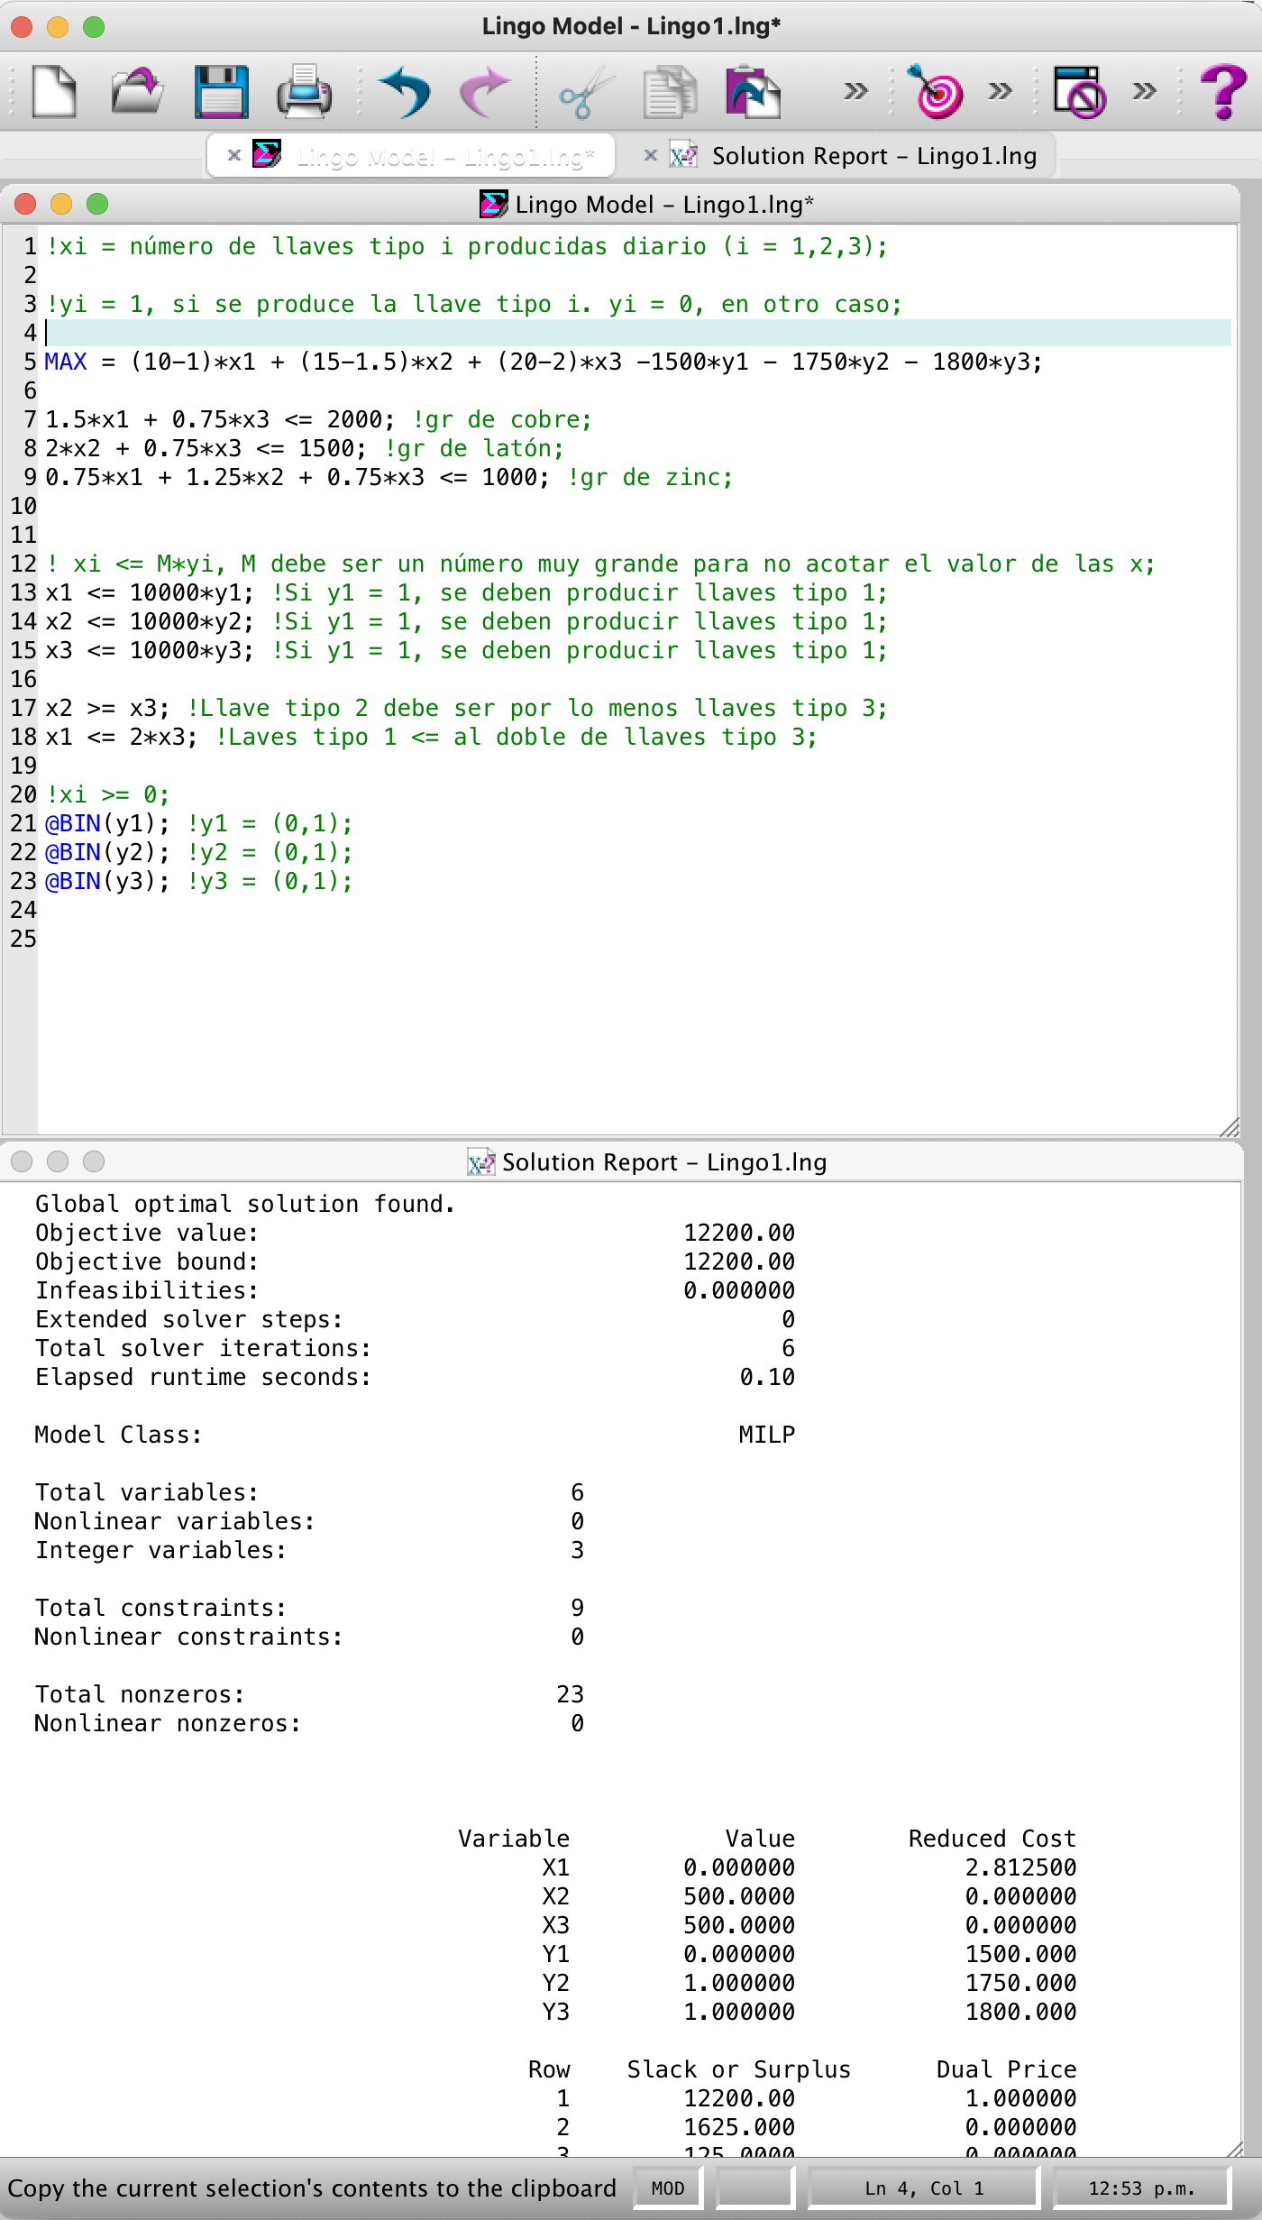
5)

!xi = número de llaves tipo i producidas diario (i = 1,2,3);
!yi = 1, si se produce la llave tipo i. yi = 0, en otro caso;
MAX = (10-1)*x1 + (15-1.5)*x2 + (20-2)*x3 -1500*y1 - 1750*y2 - 1800*y3;
1.5*x1 + 0.75*x3 <= 2000; !gr de cobre;
2*x2 + 0.75*x3 <= 1500; !gr de latón;
0.75*x1 + 1.25*x2 + 0.75*x3 <= 1000; !gr de zinc;
! xi <= M*yi, M debe ser un número muy grande para no acotar el valor de las x;
x1 <= 10000*y1; !Si y1 = 1, se deben producir llaves tipo 1;
x2 <= 10000*y2; !Si y1 = 1, se deben producir llaves tipo 1;
x3 <= 10000*y3; !Si y1 = 1, se deben producir llaves tipo 1;
x2 >= x3; !Llave tipo 2 debe ser por lo menos llaves tipo 3;
x1 <= 2*x3; !Laves tipo 1 <= al doble de llaves tipo 3;
!xi >= 0;
@BIN(y1); !y1 = (0,1);
@BIN(y2); !y2 = (0,1);
@BIN(y3); !y3 = (0,1);

Problema3
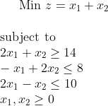
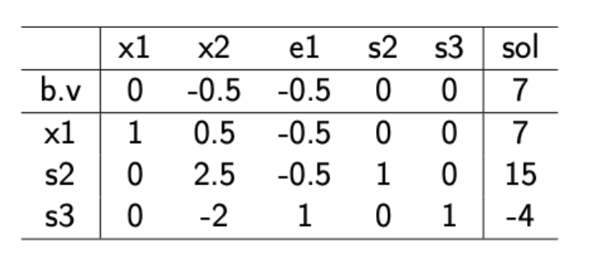

6) |  | No lo es, la base produce una solución no factibe. Para concer la nueva base aplicamos las reglas del Dual Simplex
 |  | La base sería
 |  |  | x1
 |  | xB = | s2
 |  |  | x2

7)
 |  |  |  |  |  |  | -14 |  | x1 | x2 | e1 | s2 | s3
 | x1 | x2 | e1 | s2 | s3 |  | 8 |  | -2 | -1 | 1 | 0 | 0
c= | 1 | 1 | 0 | 0 | 0 | b= | 10 | A= | -1 | 2 | 0 | 1 | 0
 |  |  |  |  |  |  |  |  | 2 | -1 | 0 | 0 | 1

 |  |  |  |  | x1 | s2 | x2
 |  | x1 |  |  | -2 | 0 | -1 |  |  | -0.25 | 0 | 0.25
 | xB = | s2 |  | B = | -1 | 1 | 2 |  | B- | 0.75 | 1 | 1.25
 |  | x2 |  |  | 2 | 0 | -1 |  |  | -0.5 | 0 | -0.5

 |  |  |  | cB = | 1 | 0 | 1

 |  |  | x1 | x2 | e1 | s2 | s3
 |  | cB*B-1*A-c = | 0 | 0 | -0.75 | 0 | -0.25

 |  |  | La base es la óptima pues no hay positivos

